상품제안서
50매그린무광물티슈 | 상품코드: S10789

 |  |  |  |  |  |  | 02-713-8555 | www.synergygift.co.kr
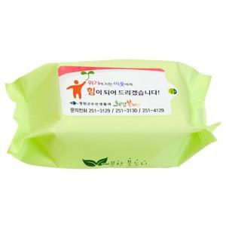

【상세/제작정보】 | * 최소 500개부터 제작가능합니다. * PVC칼라스티커 부착 * 기본수량 1,000개이하인 경우, 수량이 천단위가 아닌 경우, 별도의 라벨 인쇄비(로쓰비)가 추가됩니다.

【인쇄/포장옵션】 | 스티커 / 포장불가능

【공급단가】 | 수량 | 1,000~ | 2,000~ | 3,000~ | 5,000~ | 10,000~
*VAT별도 | 단가 | 680원 | 650원 | 630원 | 600원 | 590원

【상품 URL】 | https://www.synergygift.co.kr:443/src/goods_detail.php?gdno=5104

